plan_statystyki
UNIWERSYTET MEDYCZNY, WYDZIAŁ FARMACEUTYCZNY PLAN STUDIÓW_2024_2027 Forma studiów: studia stacjonarne Kierunek: KOSMETOLOGIA Poziom: studia I stopnia Czas trwania: 3 lata, 6 semestrów |  |  |  |  |  |  |  |  |  |  |  |  |  |  |  |  |  |  |  |  |  |  |  |  |  |  |  |  |  |  |  |  |  | Zwiększony limit z 40 do 60 (50%)
Lp. | Przedmiot | Jednostka organizująca | Ogółem |  | SEMESTR I
 |  |  | l. godzin | ECTS | godz. kontaktowe | ECTS | godz. niekontaktowe | ECTS | Forma zal. przedmiotu | ZAJĘCIA DYDAKTYCZNE |  |  |  |  |  |  |  |  |  |  |  |  |  |  | PRAKTYKI
 |  |  |  |  |  |  |  |  |  | Wykład/e-Wykład |  |  |  |  | Ćwiczenia/e-Ćwiczenia |  |  |  |  | Seminaria/e-Seminaria |  |  |  |  | Zajęcia praktyczne |  |  |  | Praktyki
 |  |  |  |  |  |  |  |  |  | l.g. | ECTS | l.gr. | Gr | St | l.g. | ECTS | l.gr. | Gr | St | l.g. | ECTS | l.gr. | Gr | St | l.g. | ECTS | l.gr. | Gr | l.g. | ECTS | l.gr. | Gr
Grupa treści podstawowych
1 | Anatomia | Katedra i Zakład Anatomii Prawidłowej Człowieka | 30 | 2 | 30 | 1.2 | 20 | 0.8 | ZO | 10 | 0.7 |  |  |  |  |  |  |  |  | 20 | 1.3 | 25-40 |  |  |  |  |  |  |  |  |  |  | minus 10h sem
2 | Biologia z genetyką | Katedra i Zakład Biologii z Genetyką | 40 | 3 | 40 | 1.6 | 35 | 1.4 | E | 15 | 1.1 |  |  |  | 15 | 1.1 | 10 |  |  | 10 | 0.8 | 25-40
3 | Histologia | Katedra i Zakład Histologii i Embriologii | 40 | 3 | 40 | 1.6 | 35 | 1.4 | E | 10 | 0.8 |  |  |  | 15 | 1.1 | 10 |  |  | 15 | 1.1 | 25-40 |  |  |  |  |  |  |  |  |  |  | 5 cw na sem
4 | Podstawy ratownictwa medycznego | Samodzielna Pracownia Medycznych Czynności Ratunkowych i Ratownictwa Specjalistycznego | 15 | 2 | 15 | 0.6 | 35 | 1.4 | ZO |  |  |  |  |  | 10 | 1.3 | 10 |  |  | 5 | 0.7 | 10 |  |  |  |  |  |  |  |  |  |  |  | 2022_I pomoc wraca do CEM do Samodzielna Pracownia Med. Stanów Nagłych i Ratownictwa Specjalistycznego u Dr K. Naylor z Kliniki Anestezjologii i Intensywnej Terapii Dziecięcej
Przedmioty podstawowe razem |  |  | 125 | 10 | 125 | 5.0 | 125 | 5 |  | 35 | 2.5 |  |  |  | 40 | 3.6 |  |  |  | 50 | 3.9 |  |  |  |  |  |  |  |  |  |  |  |  | Do 2022 nazwa: Kwalifikowana pierwsza pomoc medyczna, od 2022 Podstawy ratownictwa medycznego
Grupa treści kierunkowych |  |  |  |  |  |  |  |  |  |  |  |  |  |  |  |  |  |  |  |  |  |  |  |  |  |  |  |  |  |  |  |  |  | od 2022 nazwa pracowni: Samodzielna Pracownia Medycznych Czynności Ratunkowych i Ratownictwa Specjalistycznego
5 | Kosmetologia pielęgnacyjna/cz.1 | Zakład Kosmetologii i Medycyny Estetycznej | 50 | 4 | 50 | 2.0 | 50 | 2.0 | Z | 15 | 1.2 |  |  |  | 20 | 1.6 | 10 |  |  | 15 | 1.2 | 25-40 |  |  |  |  |  |  |  |  |  |  | 5 cw na sem
7 | Wprowadzenie do oceny właściwości surowców kosmetycznych | Katedra i Zakład Chemii Leków | 40 | 3 | 40 | 1.6 | 35 | 1.4 | ZO | 10 | 0.8 |  |  |  | 20 | 1.5 | 10 |  |  | 10 | 0.8 | 25-40 |  |  |  |  |  |  |  |  |  |  | minus 10 cw/ -20% | 20 | %
6 | Chemia kosmetyczna | Zakład Chemii Nieorganicznej Katedry Chemii | 30 | 2 | 30 | 1.2 | 20 | 0.8 | ZO | 5 | 0.3 |  |  | e-W | 20 | 1.3 | 10 |  |  | 5 | 0.3 | 25-40 |  |  |  |  |  |  |  |  |  |  | minus 10 cw/20%. | 25 | %
Przedmioty kierunkowe razem |  |  | 120 | 9 | 120 | 5 | 105 | 4 |  | 30 | 2.3 |  |  |  | 60 | 4.4 |  |  |  | 30 | 2.3
Grupa treści uzupełniających/ w tym treści uzupelniające "do wyboru"
12 | Podstawy ergonomii i BHP/Ocena narażenia zawodowego i BHP "do wyboru" | Zakład Opieki Holistycznej i Zarządzania w Pielęgniarstwie Katedra Zintegrowanej Opieki Pielęgniarskiej | 15 | 1 | 15 | 0.6 | 10 | 0.4 | Z | 5 | 0.3 |  |  |  |  |  |  |  |  | 10 | 0.7 | 25-40 |  |  |  |  |  |  |  |  |  |  |  | szkolenie z zakresu bhp co najmniej 4 godziny
13 | Kształtowanie sylwetki i postawy ciała/Ćwiczenia fitness "do wyboru"/cz.1 | Studium WF i Sportu | 20 | 0 | 20 | 0.0 | 0 | 0.0 | Z |  |  |  |  |  | 20 | 0.0 | 20
10 | Technologie informacyjne | Zakład Informatyki i Statystyki Medycznej z Pracownią zdalnego nauczania | 30 | 2 | 30 | 1.2 | 20 | 0.8 | ZO | 10 | 0.7 |  |  | e-W |  |  |  |  |  | 20 | 1.3 | 25-40 |  | e-S
8 | Botanika w kosmetologii | Zakład Botaniki Farmaceutycznej | 30 | 2 | 30 | 1.2 | 20 | 0.8 | ZO | 10 | 0.7 |  |  |  | 15 | 1.0 | 10 |  |  | 5 | 0.3 | 25-40 |  |  |  |  |  |  |  |  |  |  | 5 cw na sem

Przedmioty uzupełniające razem |  |  | 95 | 5 | 95 | 3.0 | 50 | 2.0 |  | 25 | 1.3 |  |  |  | 35 | 1.8 |  |  |  | 35 | 1.8

Grupa treści PAK |  |  |  |  |  |  |  |  |  |  |  |  |  |  |  |  |  |  |  |  |  |  |  |  |  |  |  |  |  |  |  |  |  | PAK=Psychospołeczne aspekty kosmetologii - treści kształcenia realizowanych na przedmiotach jak historia KS , filozofii, psychologia, socjologia, etyka zawodu, autoprezentacja, komunikacja społeczna i interpersonalna.

9 | Historia kosmetologii | Katedra i Zakład Nauk Humanistycznych i Medycyny Społecznej | 10 | 1 | 10 | 0.4 | 15 | 0.6 | Z | 10 | 1.0
11 | Etykieta i komunikacja interpersonalna | Katedra i Zakład Psychologii UM | 20 | 1 | 20 | 0.8 | 5 | 0.2 | Z |  |  |  |  |  |  |  |  |  |  | 20 | 1.0 | 25-40
Przedmioty PAK razem |  |  | 30 | 2 | 30 | 1.2 | 20 | 0.8 |  | 10 | 1.0 |  |  |  | 0 | 0.0 |  |  |  | 20 | 1.0
Grupa treści fakultatywnych - "do wyboru"
 | Fakultety wolne - do wyboru 4 ECTS |  | 60 | 4 | 60 | 2.4 | 40 | 1.6 | Z |  |  |  |  |  | 0 | 0.0 |  |  |  | 60 | 4.0 | 25-40 |  |  |  |  |  |  |  |  |  |  | 60
Przedmioty "do wyboru" razem |  |  | 95 | 5 | 95 | 3.0 | 50 | 2.0 |  | 5 | 0.3 |  |  |  | 20 | 0.0 |  |  |  | 70 | 4.7
Podsumowanie semestru I |  |  | 430 | 30 | 430 | 16 | 340 | 14 |  | 100 | 7.1 |  |  |  | 135 | 9.9 |  |  |  | 195 | 13.0
Liczba egzaminów: 2
Lp. | Przedmiot | Jednostka organizująca | Ogółem |  | SEMESTR II
 |  |  | l. godzin | ECTS | godz. kontaktowe | ECTS | godz. niekontaktowe | ECTS | Forma zal. przedmiotu | ZAJĘCIA DYDAKTYCZNE |  |  |  |  |  |  |  |  |  |  |  |  |  |  | PRAKTYKI
 |  |  |  |  |  |  |  |  |  | Wykład/e-Wykład (status określony w sylabusach) |  |  |  |  | Ćwiczenia |  |  |  |  | Seminaria/e-Seminaria (status określony w sylabusach) |  |  |  |  | Zajęcia praktyczne |  |  |  | Praktyki
 |  |  |  |  |  |  |  |  |  | l.g. | ECTS | l.gr. | Gr | St | l.g. | ECTS | l.gr. | Gr | St | l.g. | ECTS | l.gr. | Gr | St | l.g. | ECTS | l.gr. | Gr | l.g. | ECTS | l.gr. | Gr
Grupa treści podstawowych
1 | Biochemia | Katedra i Zakład Biochemii i Biotechnologii | 50 | 4 | 50 | 2.0 | 50 | 2.0 | E | 15 | 1.2 |  |  |  | 20 | 1.6 | 10 |  |  | 15 | 1.2 | 20 |  |  |  |  |  |  |  |  |  |  | 5 cw na sem
2 | Biofizyka | Katedra i Zakład Biofizyki | 40 | 3 | 40 | 1.6 | 35 | 1.4 | ZO | 10 | 0.8 |  |  |  | 10 | 0.8 | 10 |  |  | 20 | 1.5 | 25-40 |  |  |  |  |  |  |  |  |  |  | 10 cw na sem
3 | Fizjologia | Katedra i Zakład Fizjologii Człowieka | 40 | 3 | 40 | 1.6 | 35 | 1.4 | ZO | 10 | 0.8 |  |  |  | 10 | 0.8 | 10 |  |  | 20 | 1.5 | 25-40 |  |  |  |  |  |  |  |  |  |  | 10 cw na sem
4 | Patofizjologia | Samodzielna Pracownia Neuropatofizjologii Doświadczalnej | 40 | 4 | 40 | 1.6 | 60 | 2.4 | E | 10 | 1.0 |  |  |  | 10 | 1.0 | 10 |  |  | 20 | 2.0 | 25-40 |  |  |  |  |  |  |  |  |  |  | minus 10h/15 cw na sem
Przedmioty podstawowe razem |  |  | 170 | 14 | 170 | 6.8 | 180 | 7.2 |  | 45 | 3.7 |  |  |  | 50 | 4.1 |  |  |  | 75 | 6.2
Grupa treści kierunkowych
5 | Kosmetologia pielęgnacyjna/cz.2-full | Zakład Kosmetologii i Medycyny Estetycznej | 65 | 6 | 65 | 2.6 | 85 | 3.4 | E |  |  |  |  |  | 50 | 4.6 | 10 |  |  | 15 | 1.4 | 25-40

Przedmioty kierunkowe razem |  |  | 65 | 6 | 65 | 3 | 85 | 3 |  | 0 | 0 |  |  |  | 50 | 4.6 |  |  |  | 15 | 1.4
Grupa treści uzupełniających/ w tym treści uzupelniające "do wyboru"
...
 |  |  |  |  |  |  |  |  |  |  |  |  |  |  |  |  |  |  |  | 20 | 1.3 | 25-40 |  |  |  |  |  |  |  |  |  |  | minus 10h sem
 |  |  |  |  |  |  |  |  |  |  |  |  |  |  |  |  |  |  |  | Seminaria/e-Seminaria (status określony w sylabusach) |  |  |  |  | Zajęcia praktyczne |  |  |  | Praktyki
 |  |  |  |  |  |  |  |  |  |  |  |  |  |  |  |  |  |  | St | l.g. | ECTS | l.gr. | Gr | St | l.g. | ECTS | l.gr. | Gr | l.g. | ECTS | l.gr. | Gr
...
 |  |  |  |  |  |  |  |  |  |  |  |  |  |  |  |  |  |  |  | 20 | 1.3 | 25-40 |  |  |  |  |  |  |  |  |  |  | minus 10h sem
 |  |  |  |  |  |  |  |  |  |  |  |  |  |  |  |  |  |  |  | 10 | 0.5 | 25-40
 |  |  |  |  |  |  |  |  |  |  |  |  |  |  |  |  |  |  |  | 10 | 0.5
...
 |  |  |  |  |  |  |  |  |  |  |  |  |  |  |  |  |  |  |  | 20 | 1.3 | 25-40 |  |  |  |  |  |  |  |  |  |  | minus 10h sem
 |  |  |  |  |  |  |  |  |  |  |  |  |  |  |  |  |  |  |  | 15 | 1.3 | 25-40
 |  |  |  |  |  |  |  |  |  |  |  |  |  |  |  |  |  |  |  | 10 | 0.8 | 25-40
 |  |  |  |  |  |  |  |  |  |  |  |  |  |  |  |  |  |  |  | 25 | 2.1
...
ZO wspolne:
Kosmet. geriatryczna+ Marketing w kosmet.
 |  |  |  |  |  |  |  |  |  |  |  |  |  |  |  |  |  |  |  | 20 | 1.3 | 25-40 |  |  |  |  |  |  |  |  |  |  | minus 10h sem
 |  |  |  |  |  |  |  |  |  |  |  |  |  |  |  |  |  |  |  | 20 | 1.5 | 25-40
 |  |  |  |  |  |  |  |  |  |  |  |  |  |  |  |  |  |  |  | 30 | 2.0 | 25-40
 |  |  |  |  |  |  |  |  |  |  |  |  |  |  |  |  |  |  |  | 10 | 0.7 | 25-40
 |  |  |  |  |  |  |  |  |  |  |  |  |  |  |  |  |  |  |  | 20 | 1.0 | 25-40
 |  |  |  |  |  |  |  |  |  |  |  |  |  |  |  |  |  |  |  | 30 | 1.0 | 25-40
 |  |  |  |  |  |  |  |  |  |  |  |  |  |  |  |  |  |  |  | 110 | 6.6
...
 |  |  |  |  |  |  |  |  |  |  |  |  |  |  |  |  |  |  |  | 20 | 1.3 | 25-40 |  |  |  |  |  |  |  |  |  |  | minus 10h sem
 |  |  |  |  |  |  |  |  |  |  |  |  |  |  |  |  |  |  |  | 20 | 2.0 | 25-40 |  |  |  |  |  |  |  |  |  |  | Socjologia
 |  |  |  |  |  |  |  |  |  |  |  |  |  |  |  |  |  |  |  | 20 | 2.0
...
 |  |  |  |  |  |  |  |  |  |  |  |  |  |  |  |  |  |  |  | 20 | 1.3 | 25-40 |  |  |  |  |  |  |  |  |  |  | minus 10h sem
 |  |  |  |  |  |  |  |  |  |  |  |  |  |  |  |  |  |  |  | 20 | 2.0 | 25-40
...
 |  |  |  |  |  |  |  |  |  |  |  |  |  |  |  |  |  |  |  |  | 1.3 | 25-40 |  |  |  |  |  |  |  |  |  |  | minus 10h sem
 |  |  |  |  |  |  |  |  |  |  |  |  |  |  |  |  |  |  |  |  |  |  |  |  | Zajęcia praktyczne |  |  |  | Praktyki
 |  |  |  |  |  |  |  |  |  |  |  |  |  |  |  |  |  |  |  |  | ECTS | l.gr. | Gr | St | l.g. | ECTS | l.gr. | Gr | l.g. | ECTS | l.gr. | Gr
...
 |  |  |  |  |  |  |  |  |  |  |  |  |  |  |  |  |  |  |  |  | 1.3 | 25-40 |  |  |  |  |  |  |  |  |  |  | minus 10h sem
 |  |  |  |  |  |  |  |  |  |  |  |  |  |  |  |  |  |  |  |  | 0.4 | 25-40
 |  |  |  |  |  |  |  |  |  |  |  |  |  |  |  |  |  |  |  |  | 0.4
...
 |  |  |  |  |  |  |  |  |  |  |  |  |  |  |  |  |  |  |  |  | 1.3 | 25-40 |  |  |  |  |  |  |  |  |  |  | minus 10h sem
 |  |  |  |  |  |  |  |  |  |  |  |  |  |  |  |  |  |  |  |  | 0.7 | 25-40
 |  |  |  |  |  |  |  |  |  |  |  |  |  |  |  |  |  |  |  |  | 1.0 | 25-40 |  |  |  |  |  |  |  |  |  |  | 15
 |  |  |  |  |  |  |  |  |  |  |  |  |  |  |  |  |  |  |  |  | 0.0 | 25-40 |  |  |  |  |  |  |  |  |  |  | PZiAZ | poza macierzą
Samokształcenie
 |  |  |  |  |  |  |  |  |  |  |  |  |  |  |  |  |  |  |  |  |  |  |  |  |  |  |  |  |  |  |  |  | poza macierzą
 |  |  |  |  |  |  |  |  |  |  |  |  |  |  |  |  |  |  |  |  | 1.0 | 25-40
 |  |  |  |  |  |  |  |  |  |  |  |  |  |  |  |  |  |  |  |  | 0.5 | 25-40
 |  |  |  |  |  |  |  |  |  |  |  |  |  |  |  |  |  |  |  |  | 3.1
...
 |  |  |  |  |  |  |  |  |  |  |  |  |  |  |  |  |  |  |  | 20 | 1.3 | 25-40 |  |  |  |  |  |  |  |  |  |  | minus 10h sem
 |  |  |  |  |  |  |  |  |  |  |  |  |  |  |  |  |  |  |  | 60 | 4.0 | 25-40 |  |  |  |  |  |  |  |  |  |  | 60
...
 |  |  |  |  |  |  |  |  |  |  |  |  |  |  |  |  |  |  |  | 20 | 1.3 | 25-40 |  |  |  |  |  |  |  |  |  |  | minus 10h sem
 |  |  |  |  |  |  |  |  |  |  |  |  |  |  |  |  |  |  |  |  |  |  |  |  | 100 | 6.0 | 10
...
seminarium indywidualne
ZO wspolne PR+IN
r
=
 |  |  |  |  |  |  |  |  |  |  |  |  |  |  |  |  |  |  |  | 20 | 1.3 | 25-40 |  |  |  |  |  |  |  |  |  |  | minus 10h sem
 |  |  |  |  |  |  |  |  |  |  |  |  |  |  |  |  |  |  |  | 50 | 7.0 | 1 |  |  |  |  |  |  |  |  |  | PR | minus 13 h na testy i ankiety
 |  |  |  |  |  |  |  |  |  |  |  |  |  |  |  |  |  |  |  |  |  |  |  |  |  |  |  |  |  |  |  | IN
 |  |  |  |  |  |  |  |  |  |  |  |  |  |  |  |  |  |  |  | 3 | 3.0 | 1 |  |  |  |  |  |  |  |  |  | ED | poza macierzą
 |  |  |  |  |  |  |  |  |  |  |  |  |  |  |  |  |  |  |  | 110 | 11 |  |  |  | 100 | 6
 |  |  |  |  |  |  |  |  |  |  |  |  |  |  |  |  |  |  |  | 165 | 17.5 |  |  |  | 100 | 6.0
...
 |  |  |  |  |  |  |  |  |  |  |  |  |  |  |  |  |  |  |  | 20 | 1.3 | 25-40 |  |  |  |  |  |  |  |  |  |  | minus 10h sem
 |  |  |  |  |  |  |  |  |  |  |  |  |  |  |  |  |  |  |  |  |  |  |  |  |  |  |  |  |  |  |  |  |  |  | LG (2021
 |  |  |  |  |  |  |  |  |  |  |  |  |  |  |  |  |  |  |  |  |  |  |  |  |  |  |  |  |  |  |  |  |  | Przedmioty chem. | 355
...

Przedmioty_statystyka
...
W | Ć | S | WP-UGK | PZ-GZ | Semestry | %W | %Ć | %S | %WP-UGK | %PZ-GZ | Semestry | %SK | Podsumowanie całego toku kształcenia
10 | 0 | 20 | 0 | 0 | 1 | 23.26 | 31.40 | 45.35 | 0.00 | 0.00 | 1 | 45.33 | Formy | %W | %Ć | %S | %WP-UGK | %PZ-GZ | %SK
15 | 15 | 10 | 0 | 0 | 2 | 10.71 | 28.57 | 42.86 | 0.00 | 17.86 | 2 | 56.67 |  | 15.20 | 26.00 | 44.80 | 8.00 | 6.00 | 49.38
10 | 15 | 15 | 0 | 0 | 3 | 20.24 | 28.57 | 41.67 | 0.00 | 0.00 | 3 | 47.33
0 | 10 | 5 | 0 | 0 | 4 | 11.49 | 24.14 | 47.13 | 0.00 | 17.24 | 4 | 52.00
15 | 20 | 15 | 0 | 0 | 5 | 12.64 | 18.39 | 45.98 | 22.99 | 0.00 | 5 | 42.67
10 | 20 | 10 | 0 | 0 | 6 | 12.50 | 13.89 | 45.83 | 27.78 | 0.00 | 6 | 52.27
5 | 20 | 5 | 0 | 0
5 | 0 | 10 | 0 | 0
% Form kształcenia
% Form kształcenia w całym toku kształcenia
0 | 20 | 0 | 0 | 0
% Samokształcenia
10 | 0 | 20 | 0 | 0
10 | 15 | 5 | 0 | 0
10 | 0 | 0 | 0 | 0
0 | 0 | 20 | 0 | 0
0 | 0 | 60 | 0 | 0
100 | 135 | 195 | 0 | 0
%W | %Ć | %S | %WP | %PZ
23.26 | 31.40 | 45.35 | 0.00 | 0.00
...
15 | 20 | 15 | 0 | 0
10 | 10 | 20 | 0 | 0
10 | 10 | 20 | 0 | 0
10 | 10 | 20 | 0 | 0
0 | 50 | 15 | 0 | 0
0 | 0 | 30 | 0 | 0
0 | 20 | 0 | 0 | 0
0 | 0 | 60 | 0 | 0
% Form kształcenia
0 | 0 | 0 | 0 | 75
45 | 120 | 180 | 0 | 75
%W | %Ć | %S | %WP | %PZ
10.71 | 28.57 | 42.86 | 0.00 | 17.86
...
20 | 30 | 20 | 0 | 0
5 | 10 | 5 | 0 | 0
20 | 20 | 30 | 0 | 0
10 | 25 | 5 | 0 | 0
20 | 20 | 10 | 0 | 0
0 | 15 | 5 | 0 | 0
0 | 0 | 30 | 0 | 0
0 | 20 | 0 | 0 | 0
10 | 20 | 10 | 0 | 0
0 | 0 | 60 | 0 | 0
85 | 160 | 175 | 0 | 0
%W | %Ć | %S | %WP | %PZ
20.24 | 38.10 | 41.67 | 0.00 | 0.00
...
10 | 0 | 10 | 0 | 0
15 | 50 | 15 | 0 | 0
10 | 30 | 10 | 0 | 0
0 | 20 | 20 | 0 | 0
0 | 0 | 30 | 0 | 0
15 | 5 | 10 | 0 | 0
0 | 0 | 20 | 0 | 0
...

2024_Fakultety
...
Student III roku, w semestrze VI zobowiązany jest wybrać i zrealizować zajęcia fakultatywne w liczbie 4 ECTS
1. | Toksyczność związków na stanowisku pracy | III | 6 | 15/1 | 15 sem | 15 sem | Katedra i Zakład Toksykologii | PL.KO.F.ST.2024/2027.1.6.42
2. | Propedeutyka badań ankietowych | III | 6 | 15/1 | 15 sem | 15 sem | Katedra Farmakognozji i Botaniki Farmaceutycznej | PL.KO.F.ST.2024/2027.1.6.43
3. | Testy diagnostyczne | III | 6 | 15/1 | 15 sem | 15 sem | Zakład Diagnostyki Laboratoryjnej | PL.KO.F.ST.2024/2027.1.6.44
4. | Czy w moim kosmetyku są metale ciężkie i czy pozwala na to prawo? | III | 6 | 15/1 | 15 sem | 10 ćw+5 sem | Zakład Chemii Analitycznej Katedry Chemii | PL.KO.F.ST.2024/2027.1.6.45
5. | Podstawy aranżowania i menedżerowania gabinetem kosmetologicznym | III | 6 | 15/1 | 15 sem | 15 sem | Zakład Kosmetologii i Medycyny Estetycznej | PL.KO.F.ST.2024/2027.1.6.46
6. | Bezpieczny kosmetyk - monitorowanie substancji leczniczych w kosmetykach | III | 6 | 15/1 | 15 sem | 8 ćw+7 sem | Katedra i Zakład Chemii Leków | PL.KO.F.ST.2024/2027.1.6.47

Propozycja: seminaria praktyczne mogą być prowadzone w formie pokazu przy udziale studentów dla grupy 30 osobowej, lub realizacji z zastosowaniem metody odwróconej klasy/akwarium itp.

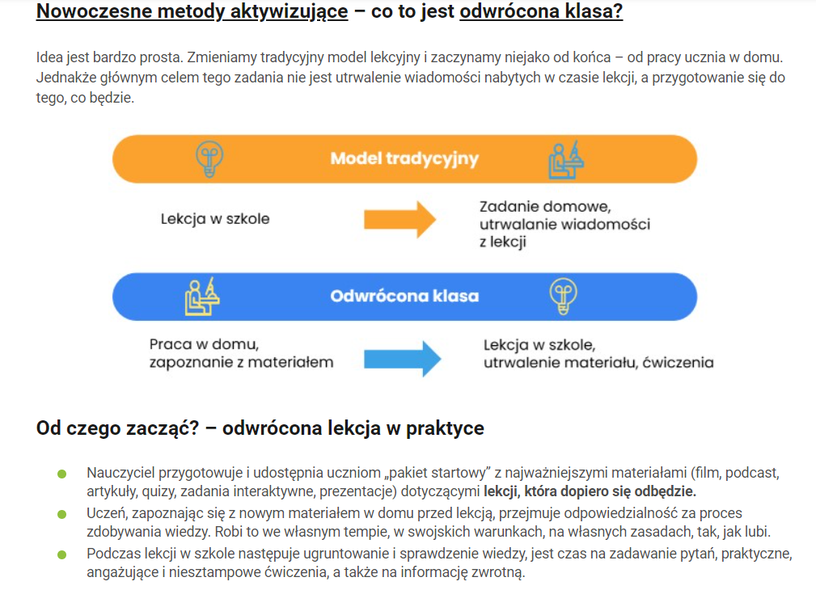

Obciazenie Studenta
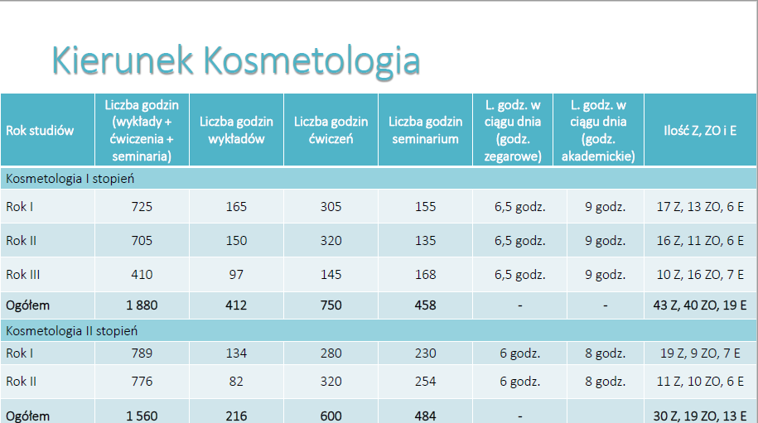
...
tydzień | 7-dni roboczych | 5-dni roboczych | 3-dni robocze | 3-dni robocze
27.78 | 3.97 | 5.56 | 9.26 | 6.94
...
 |  |  | godziny dydaktyczne | godziny zegarowe
...
tydzień | 7-dni roboczych | 5-dni roboczych | 3-dni robocze | 3-dni robocze
27.75 | 3.96 | 5.55 | 9.25 | 6.94
...
 |  |  | godziny dydaktyczne | godziny zegarowe | kalkulacja CEM (Pani Goś)
...

Opisy_do planu
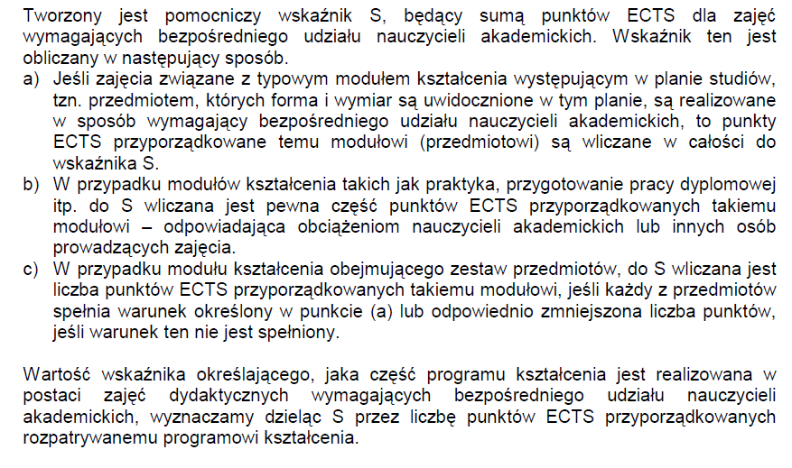
Wskaźnik S = Suma: ECTS przedmiotów P,K,U,PAK,F+ECTS kontaktowe Praktyk + ECTS kontaktowe praca mgr (10h)
1 ECTS = 25h, wyjątki: jezyki z 1 ECTS = 30h (jezyk obcy 120h/4)
zajęcia o charakterze praktycznym = ćwiczenia kształcące umiejętności na bazie laboratorium, zajęcia praktyczne, praktyki
zajęcia "do wyboru":
• przedmioty „do wyboru” , przedmioty uzupelniajace wybierane, fakultety interprofesjonalne i wolne
• warsztaty praktyczne „do wyboru” wybierana tematyka/umiejętnosc
• praktyka zawodowa „do wyboru” wybierane umiejetności - laboratorium/SPA/gabinet
• praca dyplomowa „do wyboru” (bez informacji naukowej i Egz dypl.) wybierana tematyka/problem badań/metodyka badawcza

zajęcia powiązane z „praktycznym przygotowaniem zawodowym”
• przedmioty kierunkowe rozwijające umiejętności kosmetologiczne+związane z kosmetykiem
• przedmioty uzupełniające związane z kierunkiem rozwijające umiejętności kosmetologiczne+związane z kosmetykiem
• fakultety rozwijające umiejętności rozwijające umiejętności kosmetologiczne+związane z kosmetykiem
• warsztaty praktyczne
• praktyka zawodowa

zajęcia powiązane z „prowadzonymi badaniami naukowymi”
• przedmioty podstawowe
• przedmioty kierunkowe
• przedmioty uzupełniające
przekazujące treści bazujące na dokonaniach nauki i zasadach praktyki czerpiących z poznania naukowego w zakresie właściwym dla kierunku kosmetologia
• praca dyplomowa

E-learning
Substancje lecznicze w kosmetykach
Immunlogia
Informacja naukowa-praca dyplomowa
Technologie informacyjne
...

